Tabelle1
 |  |  |  |  |  |  | Achtung ! Mindestbreite für Bekantung ist 80mm ! |  |  | 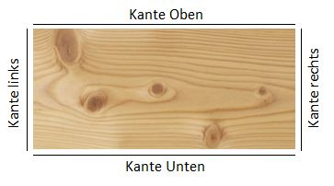

Zeile | Pos | Stück | Länge (mm) | Breite (mm) | Stärke | Artikel-NR | Beschreibung | Kante unten | Kante oben | Kante rechts | Kante links | Bearbeitungshinweis | Kanten lfm
 |  |  |  |  |  |  |  |  |  |  |  |  | 0 | 8mm
 |  |  |  |  |  |  |  |  |  |  |  |  | 0 | 16mm
 |  |  |  |  |  |  |  |  |  |  |  |  | 0 | 19mm
 |  |  |  |  |  |  |  |  |  |  |  |  | 0 | 25mm
 |  |  |  |  |  |  |  |  |  |  |  |  | 0 | 28mm
 |  |  |  |  |  |  |  |  |  |  |  |  | 0 | 30mm

